METÁL-SHEET
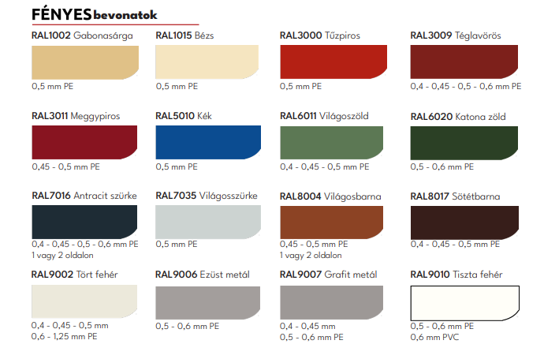
MS ÁRLISTA - FÉNYES ÉS MATT BEVONAT + FAMINTÁS

 |  |  | Nettó (cég - FAD) | Bruttó (magánszemély)
teljes | hasznos | vastagság
T-8 |  | 0,4 mm | 2,495 Ft | 3,169 Ft | FÉNYES BEVONAT
1,18m | 1,13m | 0,45 mm | 2,795 Ft | 3,550 Ft
 |  | 0,5 mm | 3,125 Ft | 3,969 Ft
T-20 / 1120 |  | 0,4 mm | 2,495 Ft | 3,169 Ft
1,12m | 1,08m | 0,45 mm | 2,795 Ft | 3,550 Ft
T20 / 1160 |  | 0,5 mm | 3,125 Ft | 3,969 Ft
1,16m | 1,10m | - | - | -
T-38 |  | - | - | -
1,10m | 1,00m | 0,45 mm | 3,110 Ft | 3,950 Ft
T-45 |  | 0,45 mm | 2,805 Ft | 3,562 Ft
1,05m | 1,00m | 0,5 mm | 3,110 Ft | 3,950 Ft
T-50 |  | 0,5 mm | 3,110 Ft | 3,950 Ft
1,08m | 1,04m | - | - | -

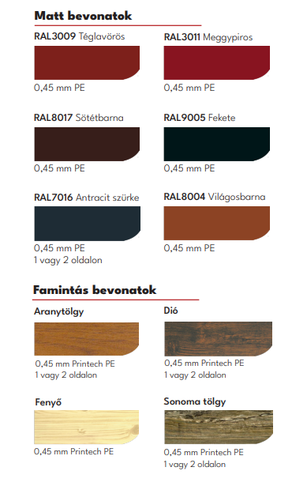
T-8 |  | 0,45 mm | 3,325 Ft | 4,223 Ft | MATT BEVONAT
1,18m | 1,13m | - | - | -
T-20 / 1120 |  | 0,45 mm | 3,325 Ft | 4,140 Ft
1,12m | 1,08m | - | - | -
T-38 |  | 0,45 mm | 3,325 Ft | 4,140 Ft
1,10m | 1,00m | - | - | -
T-45 |  | 0,45 mm | 3,325 Ft | 4,140 Ft
1,05m | 1,00m | - | - | -
T-50 |  | 0,45 mm | 3,325 Ft | 4,140 Ft
1,08m | 1,04m | - | - | -

 |  |  | Famintás 1 old. | Famintás 2 old. | Fényes/matt 2 old.
T-8 |  | 0,45 mm | 3890 Ft + ÁFA | 4250 Ft + ÁFA | 3740/3600 Ft + ÁFA
1,18m | 1,13m | - | - | - | -
T-20 / 1120 |  | 0,45 mm | 3890 Ft + ÁFA | 4250 Ft + ÁFA | 3740/3600 Ft + ÁFA
1,12m | 1,12m | - | - | - | -
T-38 |  | 0,45 mm | 3890 Ft + ÁFA | 4250 Ft + ÁFA | 3740/3600 Ft + ÁFA
1,10m | 1,00m | - | - | - | -
T-45 |  | 0,45 mm | 3890 Ft + ÁFA | 4250 Ft + ÁFA | 3740/3600 Ft + ÁFA
1,05m | 1,00m | - | - | - | -
T-50 |  | 0,45 mm | 3890 Ft + ÁFA | 4250 Ft + ÁFA | 3740/3600 Ft + ÁFA
1,08m | 1,04m | - | - | - | -

BEVILÁGÍTÓ: | T20/1160 | 40.000 Ft / db + ÁFA (5 méteres)
 | T38
 | T45
 | T50

